C# 프로그래밍
C# 프로그래밍

강의 일자 |  | 2023-05-30 ~ 2023-06-17 |  |  |  | 평가 일자 |  | 2023-06-17 |  |  | 이름 |  | 박다수
강의자 |  | 동상현 |  |  |  | 총점 |  | 필기 : /50 , 실기 /50 점
C# 프로그래밍 테스트 문제 입니다.
필기 문항은 총 15 문항이며 점수는 문제 의 끝에 표기하였습니다. 총 50점
실기 문제는 총 3개이며 평가 엑셀의 2,3,4 번 Sheet 에 있습니다. 본인의 C# 프로젝트 프로그램 에서 풀이를 하시고 관련 소스를 압축해서 문제지와 함께 제출해 주세요
실기 문제의 평가는 각 문제의 요구사항의 구현 완성도 로 측정 합니다.
문제를 다 풀이 하면 cleverdsh@gmail.com, 제목 은 '2023_삼성중공업DT_OOO C#프로그래밍 테스트 제출' 으로 하여 보내 주시기 바랍니다.

1. 다음 증감 연산자의 결과 메시지 표현 순서로 값으로 알맞은것은 ? (2점) |  |  |  |  |  |  |  |  |  |  | 답 : | 3
 |  | private void button10_Click(object sender, EventArgs e) { int iValue = 10; MessageBox.Show(Convert.ToString(iValue++)); MessageBox.Show(Convert.ToString(++iValue)); }

1) 10, 11 |  | 2) 11, 12 |  | 3) 10, 12 |  | 4) 12, 12 |  | 5) 11, 13

2. 메서드는 다양한 방식의 결과를 호출한 부분으로 반환 할 수 있다. 다음 중 Void Return 방식에 대해서 알맞은 것은 ? (2점) |  |  |  |  |  |  |  |  |  |  | 답 : | 5
1) 결과 값에 관계없이 해당 메서드 내의 다음 순서 를 실행한다.
2) 호출한 부분으로 0 을 반환하여 결과 값이 없음을 알린다.
3) 빈 공백의 값을 반환하여 호출부에 결과 값이 없음을 알린다.
4) Return; 반환 명령문을 작성하지 않으면 오류가 발생한다.
5) 메서드를 호출한 부분에 아무값도 반환하지 않으며 그 시점에서 메서드는 정상완료 된다.

3. 아래 기술한 기능을 설명하세요. (각 항목별 1점 총 4점)
1) string sValue = lblbTitle.Text.Substring(2, 3);
라벨 컨트롤러 lblbTitle.TEXT에 적힌 문자열 내용중, 2 |  | 열 내용중, 2 | 번째 인덱스부터 3개의 문자를 sValue에 저장하는 코드.
2) string[] sValues = lblbTitle.Text.Split(',');
라벨 컨트롤러 lblbTitle.TEXT에 적힌 문자열 내용에서 ','를 기준으로 문자열을 나누어 sValues 배열에 저장하는 코드
3) string sValue = label1.Text.Replace(" ", "");
라벨 컨트롤러 label1에 적힌 문자열 내용에서 Replace함수를 통해 공백을 없앤 후 sValue에 저장하는 코드.
4) int iResult = ivalue ?? 0;
널 병합 연산자, ivalue 가 null이면 int iResult에 0을 대입하고, ivalue가 null이 아니면, ivalue의 값을 그대로 iResult에 대입한다.

4. new 연산자를 사용하여 객체를 생성하지 않아도 되며, 인스턴스 멤버가 없기 때문에 클래스 이름 자체를 사용하여 액세스 하는 방식으로 프로그램이 구동되는
동안 메모리에 유지되는 단점이 있는 한정자는 ? (2점) |  |  |  |  |  |  |  |  | 답 : | 4
1) Internal
2) Property
3) Override
4) Static
5) partial

5. 같은 데이터 타입의 다중 데이터를 하나의 이름으로 관리하는 데이터 형식을 배열(Array) 라고 한다. 다음중 배열 선언 및 초기화 하는 방식으로 알맞지 않은것은 ? (3점)
1) int[] iValues = new int[5] { 11, 12, 33, 42, 87 }; |  |  |  |  |  |  |  |  | 답 : | 2
2) int[] iValues = int [] { 11, 12, 33, 42, 87};
3) string[] sValues = { "안녕하세요", "반갑습니다.", "스마트팩토리반", "파이팅" };
4) string[] sValues = "ABC/DEF".Split('/');
5) int[] iValues = new int[sValues.Length];

6. 프로그램을 구현하는 데이터와 기능의 설계도 역할을 하는 속성 으로 로직 구현 시 객체화(인스턴스화) 하여 Heap 메모리 영역에 등록 되며
필드멤버, 생성자 멤버,프로퍼티 멤버, 메서드 멤버 를 가지고 프로그램을 구동하는 기본적인 틀의 역할을 하는 객체 지향 언어의 근간 속성은? (2점) |  |  |  |  |  |  |  |  |  |  |  | 답 : | 1
1) Class
2) NameSpace
3) Enum
4) Method
5) Property

7. 삼항 연산자를 이용하여 아래의 로직을 표현하세요. (3점)
 |  | int iValue = 10; string sValue = string.Empty; if (iValue % 2 == 0) sValue = "짝수 입니다."; else sValue = "홀수 입니다."; MessageBox.Show(sValue);

int iValue = 10;
string sValue = iValue % 2 == 0 ? " 짝수 입니다.":"홀수 입니다.";
MessageBox.Show(sValue);

8. 인수와 인자를 전달하는 방식 중 참조전달 방식으로 같은 값을 주소를 통해 공유하여 메서드 내 인자 값이 변경되면 호출한 곳의 인수 값과 동일한 값을 가지게 되는
Ref 방식과 out 방식 의 차이점 에 대하여 기술하세요. (5점)
Ref 방식 : 이미 초기화된 변수를 전달하여, 메서드에 의해 값이 변경될 수 있게 합니다. 인수가 메서드에 전달되기 전에 반드시 초기화 되어야 합니다.
Out방식 : 인수가 초기화되지 않아도 되며, 메서드가 반환되기 전에 out 인자에 값이 할당되어야 합니다. 초기화 되지 않은 변수를 전달하여 메서드에 의해 값이 할당되게
합니다.

9. 문자타입의 데이터를 정수형 데이터로 명시적 형변환을 하는 TryParse 의 기능 을 클래스와 메서드를 생성 하여 직접 코딩하여 보세요. (5점)
양식 기준 코딩 |  |  |  |  |  |  | public class StringToIntParser
public partial class TryParse : Form |  |  |  |  |  |  | {
{ |  |  |  |  |  |  | public bool TryParse(string input, out int result)
public TryParse() |  |  |  |  |  |  | {
{ |  |  |  |  |  |  | result = 0;
InitializeComponent(); |  |  |  |  |  |  | foreach (char c in input)
 |  |  |  |  |  |  | {
} |  |  |  |  |  |  | if (!char.IsDigit(c))
 |  |  |  |  |  |  | {
private void btn_TryParse_Click(object sender, EventArgs e) |  |  |  |  |  |  | return false;
{ |  |  |  |  |  |  | }
StringToIntParser parser = new StringToIntParser(); |  |  |  |  |  |  | }
string userInput = "555";
int number; |  |  |  |  |  |  | result = Int32.Parse(input);
 |  |  |  |  |  |  | return true;
if (parser.TryParse(userInput, out number)) |  |  |  |  |  |  | }
{ |  |  |  |  |  |  | }
MessageBox.Show($"변환된 정수: {number}");
} |  |  |  |  |  |  | }
else
{
MessageBox.Show("입력한 문자열을 정수로 변환할 수 없습니다.");
}
}
}

10. 데이터 타입에는 Immutable 타입 과 Mutable 타입 이 있습니다. Immutable 데이터 타입인 string 데이터타입은 값 누적 시 메모리 공간에 새로운 값으로
데이터가 바뀌지 않고 저장 되는 번지수가 계속 늘어나 불필요한 메모리 공간이 생성 되는데요. 이 단점을 보완 하기 위하여 만들어진 클래스로 알맞은 것을
고르세요. (2점) |  |  |  |  |  |  |  |  | 답 : | 4
1) Queue
2) Hashtable
3) Convert
4) StringBuilder
5) Random

11. 아래의 두 TestGenericMethod 기능을 공통으로 수행 할 수 있도록 하는 GenericMethod 를 생성 하고 메세지박스로 표현하는 기능을 구현하세요 (5점)

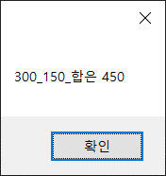
 | TestGenericMethod<int,string>(300, 150,"합은 450"); |  |  |  |  |  |  | TestGenericMethod<string,double>("일반화 메서드", "표현값은", 500);
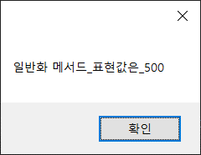

namespace MyFirstCSharp |  |  |  | public static void TestGenericMethod<T,R>(T gen1, T gen2, R gen3) |  |  |  |  |  |  | private void btn_Generic_two_Click(object sender, EventArgs e)
{ |  |  |  | { |  |  |  |  |  |  | {
public partial class TestGeneric : Form |  |  |  | string result = $"{gen1.ToString()}_{gen2.ToString()}_{gen3.ToString()}"; |  |  |  |  |  |  | TestGenericMethod<string, double>("일반화 메서드", "표현값은", 500);
{ |  |  |  | MessageBox.Show(result); |  |  |  |  |  |  | }
public TestGeneric() |  |  |  | } |  |  |  |  |  |  | }
{ |  |  |  |  |  |  |  |  |  |  | }
InitializeComponent(); |  |  |  | private void btn_Generic_one_Click(object sender, EventArgs e)
} |  |  |  | {
 |  |  |  | TestGenericMethod<int, string>(300, 150, "합은 450");
 |  |  |  | }

12. 데이터를 담을 수 있는 자료형 구조 에는 Queue 와 Stack 이 있습니다. 다음 중 Queue 와 Stack 의 설명으로 옳지 않은것을 고르세요. (3점)
1) Stack 은 선입 후출 (후입 선출) 방식 이다 |  |  |  |  |  |  |  |  |  |  | 답 : | 4
2) Stack 과 Queue 는 데이터가 등록후 데이터 추출 시 메모리 에서 삭제 되므로 메모리 관리에 용이한 자료형 구조 이다
3) Queue 의 데이터 추출 기능은 Dequeue 로 처리한다.
4) Queue 와 Stack 에는 다른 자료형 데이터를 담을 수 없다.
5) Queue 와 Stack 은 사용시 클래스를 인스턴스화 하여 사용하여야 한다.

13. 클래스 의 복사 방식에는 깊은 복사 와 얕은 복사 가 있습니다. 기본적으로 참조 형식으로 복사가 되는 클래스의 경우 깊은 복사를 통하여 데이터 값을 별도로 관리
할 수 있는 기능을 구현 할 수 있는데요 아래 Dictionary 의 얕은복사 방식 예문 을 깊은 복사(값형식 복사) 방식으로 구현 해 보세요 (4점)

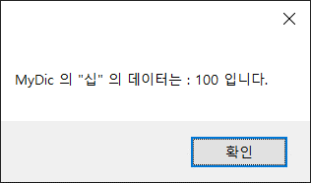
 | Dictionary<string, int> MyDic = new Dictionary<string, int>();
 | MyDic.Add("십", 10);
 | MyDic.Add("이십", 20);
 | Dictionary<string, int> MyDic2 = MyDic;
 | MyDic2["십"] = 100;
 | MessageBox.Show($"MyDic 의 \"십\" 의 데이터는 : {MyDic["십"]} 입니다.");

Dictionary<string, int> MyDic = new Dictionary<string, int>();
MyDic.Add("십",10)
MyDic.Add("이십",20)

Dictionary<string, int> MyDic2 = new Dictionary<string, int>(MyDic); // 깊은 복사
MyDic2["십"] = 100;
MessageBox.Show($"MyDic 의 \"십\" 의 데이터는 : {MyDic["십"]} 입니다.");

14. int 와 같은 음수를 포함하는 자료형 은 2의 보수법 알고리즘을 통하여 2진수 데이터를 할당합니다.
int 자료형에 1534903170 와 2136311903 의 합을 등록 할 경우 결과가 -623752223 인 이유를 2의 보수법 알고리즘을 이용하여 증명하여 보세요. (5점)

1534903170 + 2136311903 = 원래의 합: 3671215073
int 자료형은 32비트로서, 범위는 -2,147,483,648 ~ 2,147,483,647

두 수를 2진수로 변환후 덧셈 하면
1534903170: 0101 1100 0110 1100 1010 1001 0101 0010
2136311903: 0111 1111 1101 0110 0101 1101 1100 1111
ㅡㅡㅡㅡㅡㅡㅡㅡㅡㅡㅡㅡㅡㅡㅡㅡㅡㅡㅡㅡㅡㅡㅡㅡㅡㅡㅡ2진수덧셈
1101 1011 1011 1100 0001 0010 1001 0001 |  |  |  |  | 이진수 결과가 1로 시작하는 것을 봐서, int 범위를 초과한 것을 알 수 있음.
ㅡㅡㅡㅡㅡㅡㅡㅡㅡㅡㅡㅡㅡㅡㅡㅡㅡㅡㅡㅡㅡㅡㅡㅡㅡㅡㅡ2의 보수를 구하기 위해 위의 덧셈값에 1의 보수를 구하고 1을 더함
1의 보수: 0010 0100 0100 0011 1110 1101 0110 1110
1을 더함: 0010 0100 0100 0011 1110 1101 0110 1111

최종적으로 1의보수에 1을 더한 값을 이진수를 다시 10진수로 변환하면 결과는 -623752223.
따라서 2의 보수법 알고리즘을 사용하여 결과가 -623752223임을 증명하였습니다.

15. 추상화 와 다형성에 대한 설명중 옳은 것을 모두 고르세요 (3점) |  |  |  |  |  | 답: 1,2,5
1) abstract 기능으로 추상화 클래스를 생성 할 수 있으며 로직을 구현 하는 일반 메서드를 가질 수 있다.
2) Interface 는 다중 상속을 위하여 사용되며 일반 메서드를 가지고 자식 클래스에 상속 할 수 있다.
3) 자식 클래스 가 부모 클래스 로 형변환 되는 형태를 업 캐스팅 이라고 하며 업캐스팅 된 부모 클래스는 자식 클래스의 모든 기능을 실행 할 수 있다.
4) 클래스 멤버에 abstract 가 부여되지 않은 멤버가 있을경우 클래스 속성은 abstract 을 부여 하지 않아도 된다.
5) 다형성 을 통하여 코드를 간결화 하고 재사용성과 유지 보수성을 확보 할 수 있다.

 |  |  |  |  |  |  |  |  |  |  |  |  | 고생 많았습니다.

실기 2
C# 프로그래밍 실기

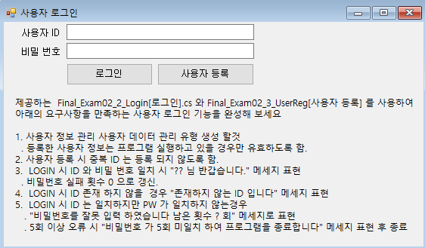 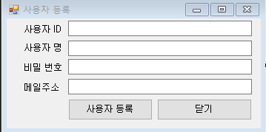

 | 15점
제출 할 파일.
. _UserInfo.cs (자료형 데이터)
. Final_Exam02_2_Login[로그인].cs
. Final_Exam02_2_Login[로그인].Desiginer.cs
. Final_Exam02_2_Login[로그인].Resx
. Final_Exam02_3_UserReg[사용자 등록].cs
. Final_Exam02_3_UserReg[사용자 등록].Desiginer.cs
. Final_Exam02_3_UserReg[사용자 등록].Resx

실기 3
입출력 레이아웃 (공통) |  |  | APPLICATION 설계
시스템 | 과일가게 관리 프로그램 |  | SUB시스템
프로그램ID | Final_Exam03[과일가게 관리] | 프로그램명 | 작성자 | 동상현 | 작성일 | 2023-06-17
화면 레이아웃 |  |  | 요구사항 정의
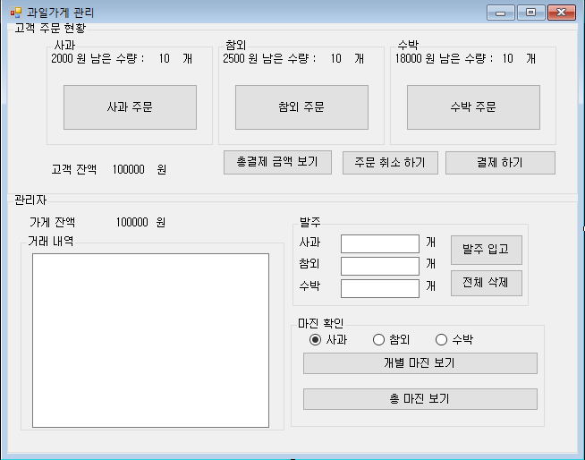 |  |  | * 고객 잔액 초기 금액은 10만 원으로 시작한다. * 관리자 초기 가게 잔액은 10만 원 으로 시작한다. * 사과의 금액은 2000 원, 참외의 금액은 2500 원, 수박의 금액은 18000 원으로 고정한다. * 발주 금액은 사과, 참외, 수박 금액 의 40%(소수자리 제외) 를 마진 으로 발주 금액을 산정한다. (판매 금액의 60%) * 메세지박스로 표현하라고 기술 한 내용 외에는 메세지 박스로 표현하지 않아도 된다. 0. (사과,참외,수박) 주문 버튼 클릭 시 - 각 과일의 남은 수량을 1개씩 차감하여 표현한다. - 남은 수량이 0 개 일 경우 주문 할 수 없다는 메세지를 표현하고 차감하지 않는다. 1. 결제하기 버튼클릭 시 - 주문 금액이 고객 잔액 보다 많을 경우 결제를 할 수 없다는 메세지를 표현한다. - 관리자 그룹박스의 가게 잔액에 구매 금액만큼 증가한다. - 주문했던 과일의 거래 내역을 수량과 금액으로 과일별로 텍스트박스에 누적하여 표현한다. - 정상적으로 주문이 완료 되었을 경우 결제가 완료 되었습니다. 메세지를 표현한다. 2. 총 결제 금액 보기 클릭 시 - 선택했던 과일의 총 누적 금액을 메시지 박스로 표현한다. - 주문 내역이 없을 경우 0 원 으로 메세지 박스로 표현한다. 3. 주문 취소하기 클릭시 - 각 과일의 잔량을 마지막 결제 완료 후 수량으로 다시 원상복귀 한다. - 취소 할 내역이 없으면 취소 내역이 없다 는 메시지를 표현한다. 4. 발주 입고 클릭시 - 3개 모두 발주 개수를 기입하지 않으면 발주 내역이 없습니다. 메세지를 표현한다. - 1개라도 발주 내역이 있으면 나머지 기입하지 않은 발주는 0 개인것으로 한다. (문자로 입력한 내역 은 무시한다) - 총 발주 금액이 관리자의 가게금액 보다 많을 경우 발주 할 수 없다는 메세지를 표현한다. - 정상적으로 발주를 하였을 경우 가게 잔액에서 발주 금액을 차감한다. - 텍스트 박스에 발주 수량과 금액을 과일 별로 누적하여 표시 한다. (발주 금액은 과일 가격의 60% 소수자리 제외) - 기입한 발주 내역을 모두 초기화 한다. - 정상적으로 발주 되었을 경우 메세지로 표현한다. 5. 전체 삭제 버튼 클릭 시 - 기입한 발주 내역을 모두 초기화 한다. 6. 개별 마진보기 버튼 클릭 시 - 라디오 버튼으로 선택한 과일 의 마진 금액을 메세지박스로 표시한다 (마진금액 : 고객 주문 금액 - 관리자 발주 금액) 7. 총 마진보기 버튼 클릭시 - 클릭시점의 사과,참외,수박의 총 마진 금액을 합산하여 메세지박스로 표현한다.

제출 할 파일. |  |  |  |  |  | 25점
. Final_Exam03[과일가게 관리].cs
. Final_Exam03[과일가게 관리].Desiginer.cs
. Final_Exam03[과일가게 관리].Resx

